Sheet1
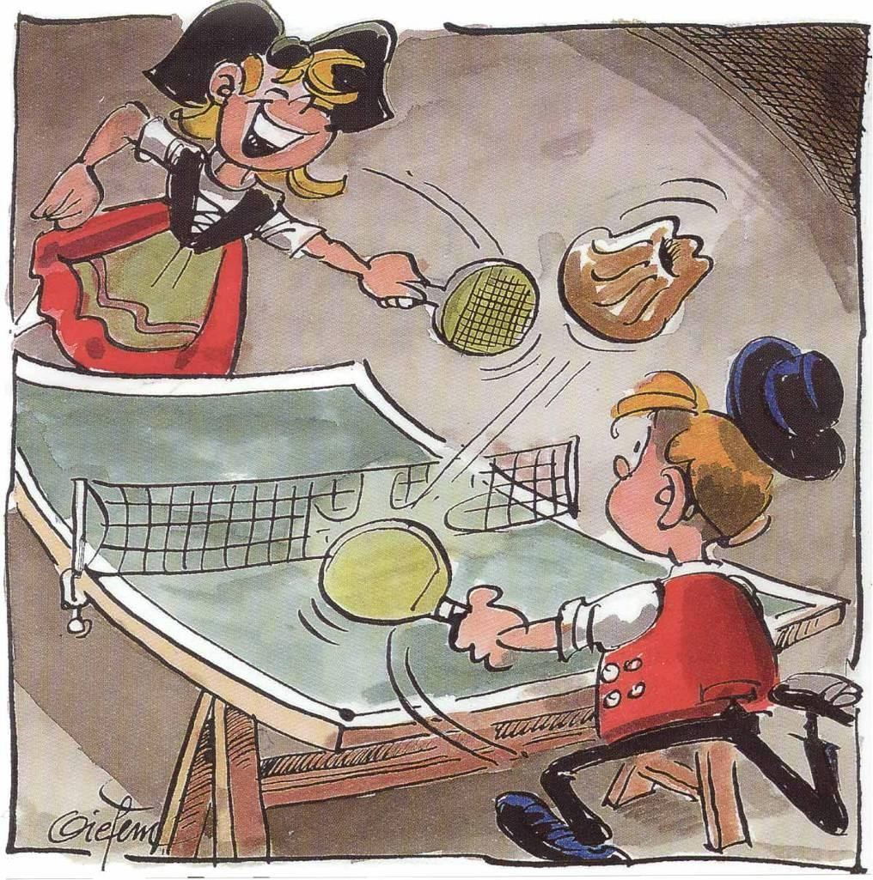
 |  |  |  | Internationaux Jeunes de Mulhouse de Tennis de Table

 |  |  |  | 29 Février - 1er Mars 2020

FORMULAIRE D'INSCRIPTION

Nom de délégation(club)
Nom/Prénom du responsable
Téléphone Portable
E-mail
Adresse
Pays

N° | NOM |  | Prénom | Sex | Date de naissance | Joueur/Coach | Catégories | Tarif choisi |  | TOTAL
1
2
3
4
5
6
7
8
9
10
11
12
13
14
15
16
17
18
19
20
21
22
23
24
25
 |  |  |  |  |  | TOTAL |  |  | 0 €

Legend
OPTION 1 - 75€ |  | inclus: Inscription au tournoi,Repas samedi soir,Hotel samedi,Petit Déj Dimanche et Repas Dimanche Midi - Chambre de 2,3,4+
OPTION 2 - 87€ |  | inclus: Inscription au tournoi,Repas samedi midi,Repas samedi soir,Hotel samedi,Petit Déj Dimanche et Repas Dimanche Midi - Chambre de 2,3,4+
OPTION 3 - 117€ |  | inclus: Inscription au tournoi,Hotel Vendredi,Petit Déj samedi ,Repas samedi midi,Repas samedi soir,Hotel samedi,Petit Déj Dimanche et Repas Dimanche Midi - Chambre de 2,3,4+
OPTION 4 - 100€ |  | inclus: Inscription au tournoi,Repas samedi soir,Hotel samedi,Petit Déj Dimanche et Repas Dimanche Midi - Chambre Individuelle
OPTION 5 - 112€ |  | inclus: Inscription au tournoi,Repas samedi midi,Repas samedi soir,Hotel samedi,Petit Déj Dimanche et Repas Dimanche Midi - Chambre Individuelle
OPTION 6 - 167€ |  | inclus: Inscription au tournoi,Hotel Vendredi,Petit Déj samedi ,Repas samedi midi,Repas samedi soir,Hotel samedi,Petit Déj Dimanche et Repas Dimanche Midi - Chambre Indiv
OPTION 7 - 30€ |  | inclus: INSCRIPTION AU TOURNOI UNIQUEMENT (joueur ou coach)

